界面&功能
境界 |  |  |  |  | 功能规则

1
 | 功能入口
 | 主界面点击功能按钮打开界面，选中页签
 | 境界装备
2
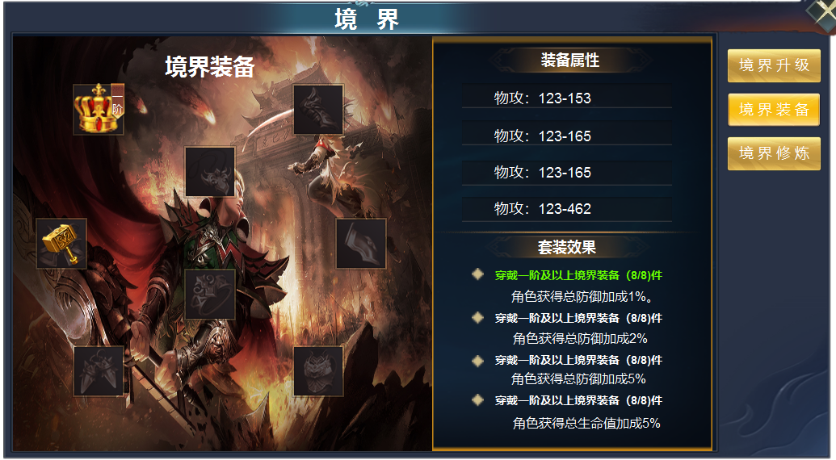

 |  | 1 | 一级框体及 关闭按钮，标题字 |  | 1 | 境界装备界面
 |  | 2 | 一级页签及选中状态 |  |  | ▶ | 选中右侧页签，左侧展开详情
 |  | 3 | 装备详情 |  | 2 | 一级页签
 |  |  | ▶ | 具有人物形象的背景底图，境界装备框体 |  | ▶ | 有选中状态
 |  |  | ▶ | 境界装备标题底和标题字 | 3 | 装备详情
 |  |  | ▶ | 装备icon上 表示阶级数的小字签 |  | ▶ | 显示八件装备位置，装备icon，装备阶级字签。
 |  | 4 | 属性栏 |  |  | ▶ | 显示境界装备标题和字签。
 |  |  | ▶ | 属性大框底，属性栏框底，标题栏 分割线 |  | ▶ | 装备共有八件，不分男女和职业，只有卸下按钮。
 |  |  |  |  |  |  | 未穿戴装备时，有红点提醒，点击自动穿戴，有装备时需先卸下，再点击，会自动穿戴高级
 |  |  |  |  | 4 | 属性栏
 |  |  |  |  |  | ▶ | 显示装备属性，未穿戴装备时显示0，每穿戴一件，属性会自动计算并显示
 |  |  |  |  |  | ▶ | 套装效果达成时字体颜色变绿，并实施效果。可上下滑动

3
4

参考图
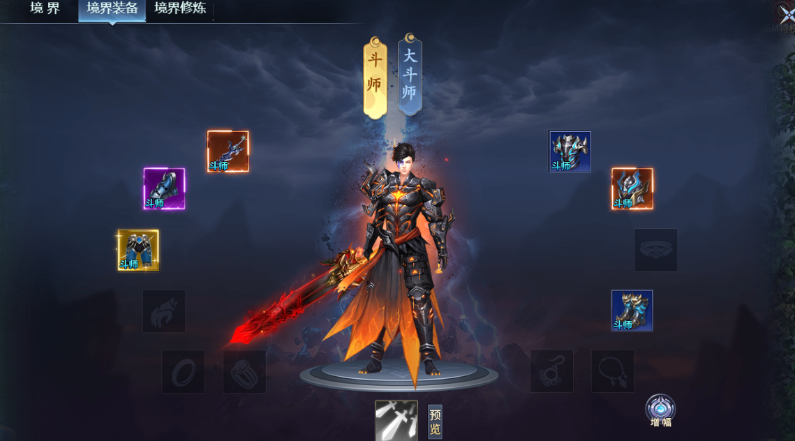
参考图

